关系图
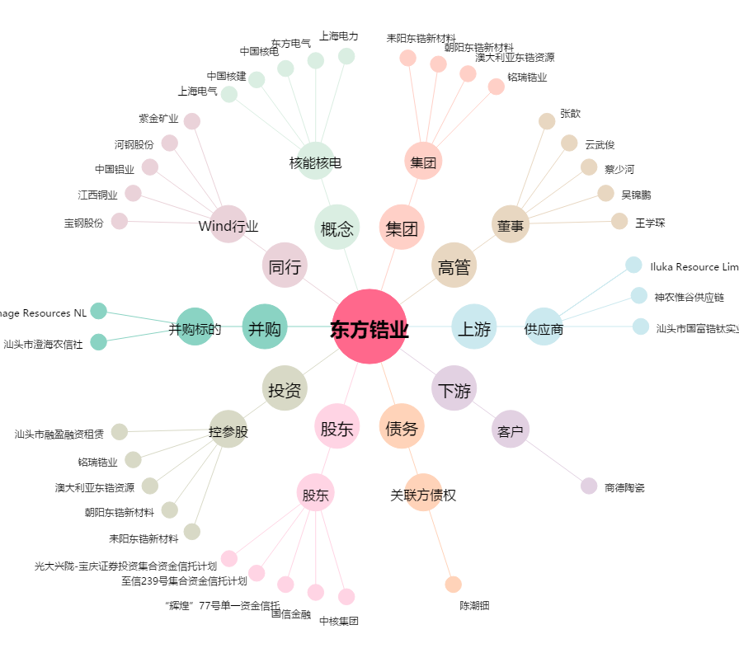
东方锆业[002167.SZ] - 关系概览图

